2024_01_data
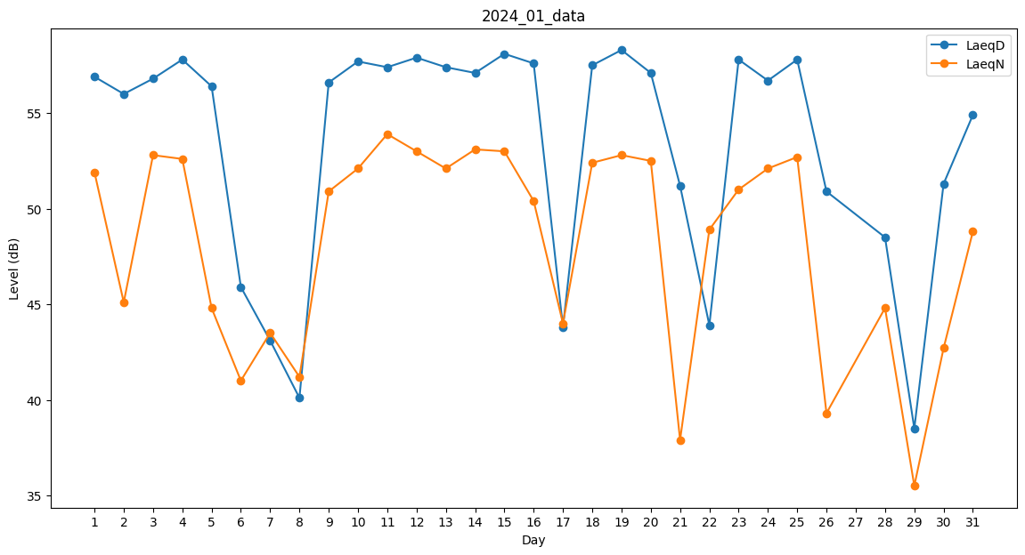
Day | LaeqD | LaeqN
1 | 56.9 | 51.9
2 | 56 | 45.1
3 | 56.8 | 52.8
4 | 57.8 | 52.6
5 | 56.4 | 44.8
6 | 45.9 | 41
7 | 43.1 | 43.5
8 | 40.1 | 41.2
9 | 56.6 | 50.9
10 | 57.7 | 52.1
11 | 57.4 | 53.9
12 | 57.9 | 53
13 | 57.4 | 52.1
14 | 57.1 | 53.1
15 | 58.1 | 53
16 | 57.6 | 50.4
17 | 43.8 | 44
18 | 57.5 | 52.4
19 | 58.3 | 52.8
20 | 57.1 | 52.5
21 | 51.2 | 37.9
22 | 43.9 | 48.9
23 | 57.8 | 51
24 | 56.7 | 52.1
25 | 57.8 | 52.7
26 | 50.9 | 39.3
27 | 0 | 0
28 | 48.5 | 44.8
29 | 38.5 | 35.5
30 | 51.3 | 42.7
31 | 54.9 | 48.8

